反馈明细
设备设施拍摄照片明细及说明
序号 | 管线及配件类别 | 焊接形式 | 执行方式 | 评估 | 外表面照片 | 内窥镜照片 | 验收记录
1 | 标准管路 （基于工艺需求组装的管路） | 手动焊 | 不检查 | 标准管路先经过清洗、验收、QA放行、然后进行安装，由于该部分每次安装前都会进行检查、放行，因此本次不进行检查。 | N/A | 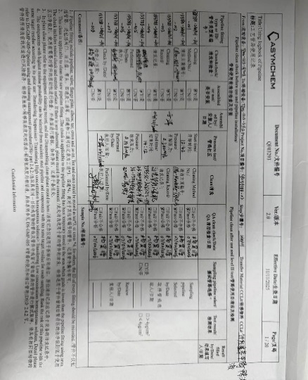 N/A
2 | 设备间固定转移管路 （与设备同步安装） | 手动焊 | 本次全部进行拆卸检查焊缝 | N/A | 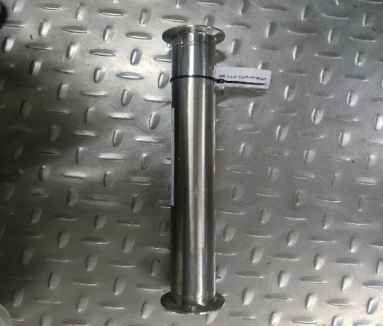 | 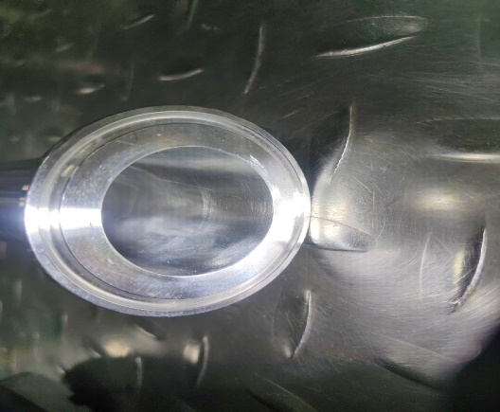 | N/A
3 | 标准配件（含自制） | 自动焊 | 该部分按20%进行抽检 | 标准配件为自动焊，经过抛光处理。 | 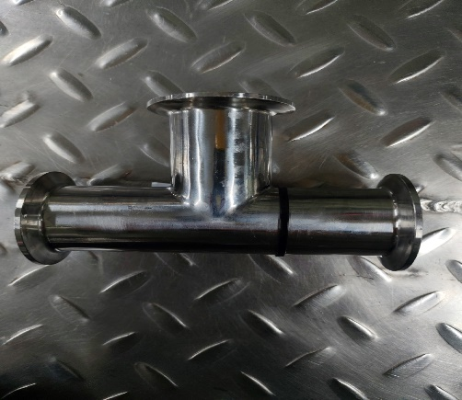 | 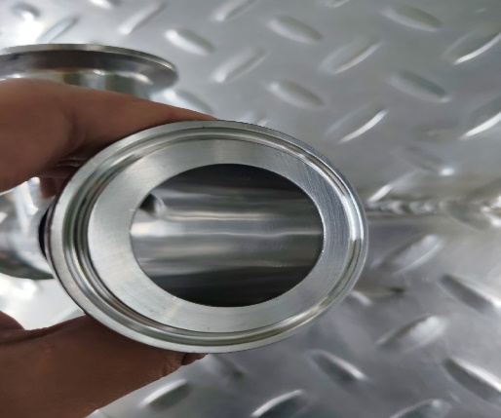 | N/A
4 |  | 手动焊 | 该部分按20%进行抽检 | 自制配件经过抛光处理，整体焊缝处理的标准较高，出现不合格的几率较低。 | 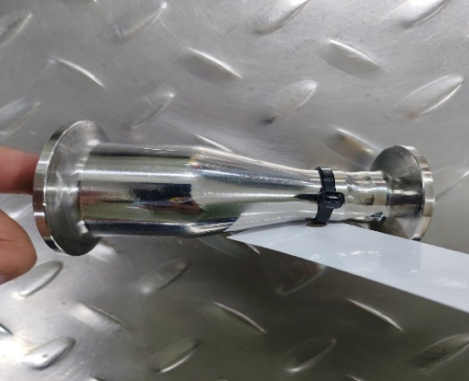 | 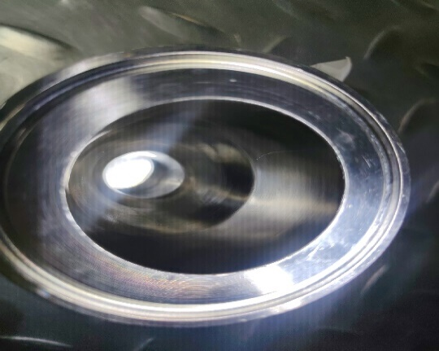 | N/A
5 | 设备罐口（Head） | 手动焊 | 本次从Head依次检查到第一道阀门处 | N/A | 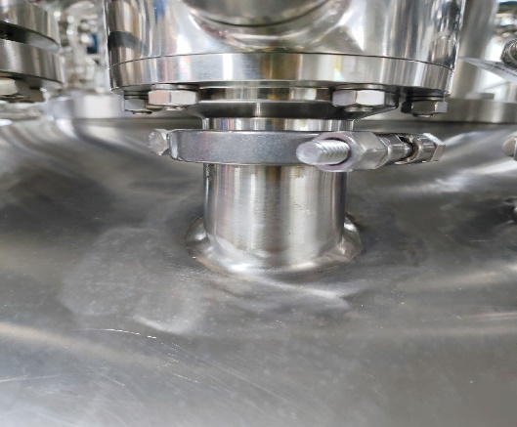 | 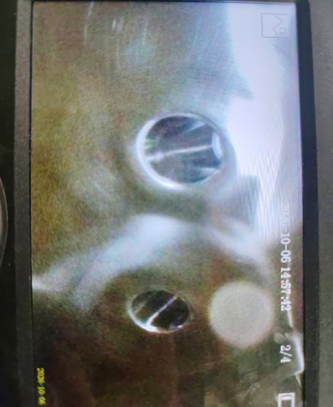 | N/A
6 | 溶剂管路 | 手动焊 | 从Head向主管路进行内窥检查，达到内窥镜的最远距离 | N/A | 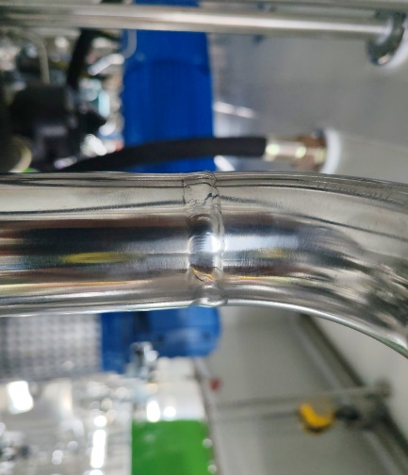 | 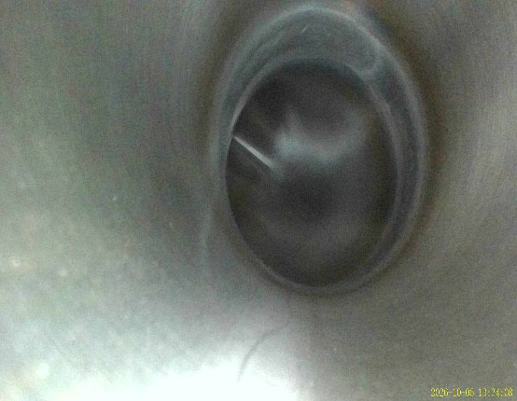 | N/A
7 | 3、4类管路 | 自动焊、手动焊 | 本次不额外检查 | 管路安装前已经进行了焊缝检查，自动焊20%，手动焊100%，相应图片已经存档 | N/A | N/A | N/A

